BRD
BUSINESS REQUIREMENTS DOCUMENT (BRD)
Công ty Điện Máy Cam (doanh nghiệp giả lập) - Tài liệu phục vụ mục đích học tập, mọi số liệu là giả định

PROJECT DETAILS
PROJECT NAME |  | Tính năng Trả hàng & Hoàn tiền |  | DOCUMENT # | RR-BRD-001
CREATOR |  | Lê Văn Mạnh - Business Analyst |  | DATE | 12/08/2026
VERSION # |  | 1.0 |  | STATUS | Đã phê duyệt
CUSTOMER |  | Công ty Điện Máy Cam - Khối Thương mại điện tử |  | APPROVED BY | Giám đốc Khối TMĐT

1. EXECUTIVE SUMMARY SNAPSHOT
Tài liệu mô tả các yêu cầu nghiệp vụ cho tính năng Trả hàng & Hoàn tiền trên App/Web của Công ty Điện Máy Cam. Tài liệu dành cho Ban giám đốc Khối Thương mại điện tử và trưởng các bộ phận CSKH, Kho, Kế toán, Pháp chế, làm cơ sở phê duyệt phạm vi dự án trước khi BA đặc tả chi tiết trong tài liệu SRS (RR-SRS-001).
Problem statement
Khách hàng mua online của Điện Máy Cam [tập người dùng] muốn trả sản phẩm lỗi hoặc không phù hợp và nhận lại tiền nhanh [mục tiêu], nhưng phải gọi hotline, gửi ảnh qua Zalo/email và chờ 5-7 ngày mới có kết quả, thêm 7-10 ngày mới nhận tiền [vấn đề] vì quy trình xử lý thủ công, các bộ phận chuyển giao qua email/Excel và không có kênh theo dõi trạng thái [rào cản], dẫn đến khách gọi lại nhiều lần (~25% cuộc gọi hotline), hoàn tiền sai và đánh giá 1-2 sao trên app [hậu quả].
Solution hypothesis
Tin rằng nếu khách hàng có thể tự tạo và theo dõi yêu cầu trả hàng trên App/Web, và các bộ phận CSKH - Kho - Kế toán xử lý trên cùng một hệ thống với hoàn tiền tự động, thì thời gian duyệt yêu cầu giảm xuống ≤ 24h và hoàn tiền về ví ≤ 24h. Dự án được xem là thành công khi số cuộc gọi hotline về đổi/trả giảm 40% và CSAT của quy trình đạt ≥ 4/5.

2. PROJECT DESCRIPTION
Thông tin |  | Giá trị
Công ty |  | Điện Máy Cam (chuỗi bán lẻ điện máy giả lập)
Ngành hàng |  | Điện thoại, laptop, điện máy gia dụng, phụ kiện
Quy mô |  | 50 cửa hàng tại TP.HCM và các tỉnh miền Nam; ~3.000 đơn online/ngày
Kênh bán |  | Mobile App, Website, Cửa hàng
Thanh toán |  | COD, thẻ ATM/Visa, ví điện tử, chuyển khoản
Hệ thống hiện có |  | OMS (quản lý đơn hàng), POS tại cửa hàng, CRM của CSKH
Lượng đổi/trả |  | ~3.600 yêu cầu/tháng (~4% đơn online)

Điện Máy Cam đang tăng trưởng mạnh ở kênh online, nhưng quy trình đổi/trả cho đơn online vẫn làm thủ công: khách gọi hotline hoặc mang hàng ra cửa hàng; CSKH ghi nhận trên CRM rồi chuyển email cho Kho và Kế toán. Thách thức chính:
Thách thức |  | Mô tả
Thời gian xử lý dài |  | Trung bình 5-7 ngày từ lúc yêu cầu đến khi có kết quả; hoàn tiền mất thêm 7-10 ngày.
Không có kênh theo dõi trạng thái |  | Khách phải gọi lại nhiều lần; ~25% cuộc gọi hotline liên quan đổi trả.
Phối hợp rời rạc |  | CSKH, kho, kế toán trao đổi qua email/Excel, dễ thất lạc yêu cầu và sai sót khi hoàn tiền.
Trải nghiệm kém |  | Đổi trả là một trong 3 lý do đánh giá 1-2 sao phổ biến nhất trên app.

Mục tiêu dự án (SMART)
# | Mục tiêu |  | KPI |  |  | Hạn
O1 | Rút ngắn thời gian xử lý yêu cầu |  | Thời gian duyệt ≤ 24h (hiện 5-7 ngày) |  |  | 3 tháng sau go-live
O2 | Hoàn tiền nhanh hơn |  | Ví điện tử ≤ 24h; thẻ/chuyển khoản ≤ 5 ngày làm việc |  |  | 3 tháng sau go-live
O3 | Giảm tải cho CSKH |  | Giảm 40% cuộc gọi hotline về trả hàng |  |  | 6 tháng sau go-live
O4 | Chuyển đổi kênh |  | ≥ 70% yêu cầu được tạo qua App/Web |  |  | 6 tháng sau go-live
O5 | Tăng hài lòng |  | CSAT quy trình trả hàng ≥ 4/5 |  |  | 6 tháng sau go-live

3. PROJECT SCOPE
Dự án triển khai trong 3 tháng (go-live tuần 10, dự phòng 2 tuần) với đội dự án gồm 1 PO, 1 BA, 3 Developer, 1 QA, 1 Designer (dùng chung với dự án khác). Phát triển theo Scrum, sprint 2 tuần: Sprint 0 chốt yêu cầu và thiết kế; Sprint 1-3 phát triển; tuần 9 UAT; tuần 10 go-live, pilot 5 cửa hàng trước khi mở rộng.
IN-SCOPE ITEMS |  |  |  | OUT-OF-SCOPE ITEMS
Item 1: Khách hàng tạo yêu cầu trả hàng trên App/Web cho đơn hàng online |  |  |  | Item 1: Đổi hàng (đổi sang cùng sản phẩm hoặc sản phẩm khác)
Item 2: Chọn lý do, tải ảnh/video minh chứng |  |  |  | Item 2: Kế toán duyệt hoàn tiền theo hạn mức giá trị
Item 3: Chọn hình thức gửi trả: shipper đến lấy hàng hoặc mang ra cửa hàng |  |  |  | Item 3: Tự động phát hiện và gắn cờ tài khoản trả hàng bất thường
Item 4: Theo dõi trạng thái yêu cầu, nhận thông báo (push/SMS/email) |  |  |  | Item 4: Dashboard báo cáo và báo cáo đối soát hoàn tiền
Item 5: CSKH duyệt/từ chối yêu cầu trên trang Admin |  |  |  | Item 5: Đơn mua tại cửa hàng, đơn trả góp, hàng marketplace
Item 6: Kho/cửa hàng tiếp nhận, kiểm tra hàng và cập nhật kết quả |  |  |  | Item 6: Bảo hành, sửa chữa
Item 7: Hoàn tiền tự động về phương thức thanh toán gốc hoặc ví điện tử

4. BUSINESS DRIVERS
Business Driver 1: Giảm chi phí vận hành CSKH |  | Khoảng 25% cuộc gọi hotline liên quan đến đổi/trả, phần lớn là khách gọi lại hỏi tiến độ. Tự động hóa và cho khách tự theo dõi giúp giảm tải cho tổng đài.
Business Driver 2: Cải thiện trải nghiệm và uy tín thương hiệu |  | Đổi/trả là một trong 3 lý do đánh giá 1-2 sao phổ biến nhất trên app. Trải nghiệm đổi/trả nhanh, minh bạch giúp giữ chân khách hàng.
Business Driver 3: Kiểm soát tài chính, chống thất thoát |  | Hoàn tiền thủ công dẫn đến sai số tiền khi đơn có voucher, sai số tài khoản với đơn COD, có trường hợp hoàn trùng; tiêu chí kiểm tra hàng trả chưa thống nhất.
Business Driver 4: Tuân thủ pháp luật |  | Luật Bảo vệ quyền lợi người tiêu dùng yêu cầu công khai điều kiện đổi/trả và thông báo rõ lý do khi từ chối; ảnh và số tài khoản khách gửi qua Zalo cá nhân không đảm bảo yêu cầu bảo vệ dữ liệu cá nhân.

5. PRESENT PROCESS
Quy trình hiện tại được tổng hợp từ 5 buổi phỏng vấn stakeholder (xem ReturnRefund_MOM_v1.0.xlsx). Các bước tô đỏ là điểm phát sinh vấn đề.
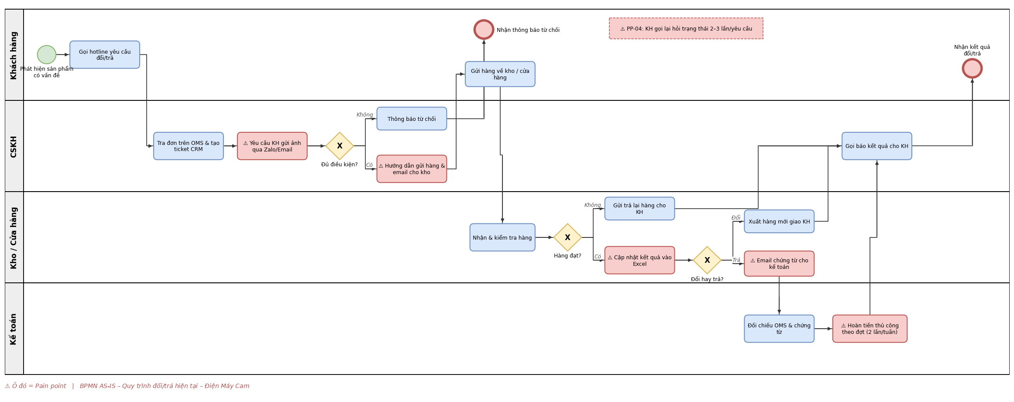

Bước | Vai trò | Hoạt động |  |  | Công cụ | Thời gian ước tính
1 | Khách hàng | Gọi hotline yêu cầu đổi/trả |  |  | Điện thoại | Chờ 5-10 phút
2 | CSKH | Tra đơn, tạo ticket |  |  | OMS, CRM | 10-15 phút
3 | CSKH | Yêu cầu và thu thập ảnh minh chứng |  |  | Zalo, Email | 1-2 ngày
4 | CSKH | Kiểm tra điều kiện theo chính sách |  |  | Tài liệu chính sách | 15 phút
5 | CSKH | Hướng dẫn gửi hàng, email thông báo cho kho |  |  | Email | 10 phút
6 | Khách hàng | Gửi hàng/mang ra cửa hàng |  |  | Vận chuyển | 1-3 ngày
7 | Kho | Nhận, kiểm tra hàng, ghi kết quả |  |  | Excel, Email | 1-2 ngày
8 | Kho | Xuất hàng mới (đổi) hoặc email kế toán (trả) |  |  | OMS, Email | 0,5-1 ngày
9 | Kế toán | Đối chiếu và hoàn tiền theo đợt |  |  | OMS, portal thanh toán, Internet Banking | 3-5 ngày
10 | CSKH | Gọi báo kết quả cho khách |  |  | Điện thoại | 5 phút

Các vấn đề (Pain points)
ID | Pain point |  | Nguyên nhân gốc |  | Tác động | Bước
PP-01 | Minh chứng thu thập qua nhiều kênh rời rạc |  | Không có nơi tải ảnh gắn với yêu cầu |  | Chậm 1-2 ngày; rủi ro lộ dữ liệu cá nhân | 3
PP-02 | Chuyển giao giữa bộ phận bằng email |  | Không có hệ thống workflow chung |  | Thất lạc thông tin, hàng về trước email | 5, 8
PP-03 | Kết quả kiểm tra lưu trên Excel dùng chung |  | Không có dữ liệu tập trung |  | Ghi đè, lệch phiên bản, khó báo cáo | 7
PP-04 | Không theo dõi được trạng thái |  | Trạng thái nằm rải rác ở từng bộ phận |  | Khách gọi lại 2-3 lần/yêu cầu; ~25% cuộc gọi hotline | Toàn quy trình
PP-05 | Hoàn tiền thủ công theo đợt |  | Không tích hợp API hoàn tiền |  | Khách chờ 7-10 ngày; đánh giá xấu trên app | 9
PP-06 | Sai số tiền hoàn |  | Chưa có quy tắc tính tiền hoàn cho đơn có voucher; số tài khoản COD ghi qua điện thoại |  | Hoàn thiếu/thừa/trùng, thất thoát | 3, 9
PP-07 | Tiêu chí kiểm tra hàng không đồng nhất |  | Chưa có checklist chuẩn |  | Quyết định không nhất quán, tranh chấp với khách | 7

6. PROPOSED PROCESS
Khách hàng tự tạo và theo dõi yêu cầu trên App/Web; hệ thống tự kiểm tra điều kiện; CSKH, Kho, Kế toán xử lý trên cùng một hệ thống; hoàn tiền qua API, Kế toán chỉ xử lý thủ công các giao dịch lỗi. Các bước tô xanh là điểm cải tiến.
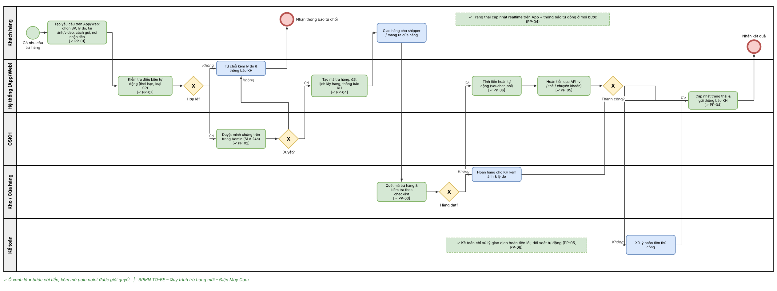

Tiêu chí | AS-IS |  | TO-BE |  | Pain point
Kênh tạo yêu cầu | Hotline |  | App/Web |  | PP-01
Minh chứng | Zalo/Email rời rạc |  | Tải lên gắn với yêu cầu |  | PP-01
Chuyển giao giữa bộ phận | Email |  | Workflow trên một hệ thống |  | PP-02
Lưu kết quả kiểm tra | Excel dùng chung |  | Checklist trên hệ thống |  | PP-03, PP-07
Theo dõi trạng thái | Gọi hotline |  | Realtime trên App + thông báo |  | PP-04
Hoàn tiền | Thủ công theo đợt, 7-10 ngày |  | API tự động; ví ≤ 24h |  | PP-05
Tính tiền hoàn | Tính tay |  | Tự động theo quy tắc |  | PP-06
Vai trò Kế toán | Xử lý mọi khoản hoàn tiền |  | Chỉ xử lý giao dịch hoàn tiền lỗi |  | PP-05

7. FUNCTIONAL REQUIREMENTS
PRIORITY
VALUE | STATUS | DESCRIPTION
1 | Immediate | Yêu cầu bắt buộc, thiếu thì dự án không thể triển khai.
2 | High | Ưu tiên cao, nhưng vẫn có thể ra mắt bản MVP nếu chưa có.
3 | Moderate | Mang lại giá trị, có thể ra mắt MVP khi chưa có.
4 | Low | Ưu tiên thấp, không ảnh hưởng thành công của dự án.
5 | Prospective | Ngoài phạm vi, dự kiến cho phiên bản sau.

Yêu cầu nghiệp vụ tổng quát (Business Requirements)
ID | REQUIREMENT |  |  |  | MỤC TIÊU LIÊN QUAN
BR-01 | Khách hàng có thể tự yêu cầu trả hàng và theo dõi tiến độ mà không cần gọi hotline |  |  |  | O3, O4, O5
BR-02 | Các bộ phận CSKH, Kho, Kế toán xử lý yêu cầu trên cùng một hệ thống |  |  |  | O1
BR-03 | Hoàn tiền nhanh, chính xác, có kiểm soát |  |  |  | O2

CATEGORIES (RC1): Khách hàng tạo và theo dõi yêu cầu
ID | REQUIREMENT |  |  |  | PRIORITY | RAISED BY
FR-01 | Hiển thị các sản phẩm còn trong thời hạn trả hàng |  |  |  | 1 | Trưởng CSKH (từ phản hồi khách hàng)
FR-02 | Tạo yêu cầu trả hàng: chọn sản phẩm, số lượng, lý do |  |  |  | 1 | Trưởng CSKH (từ phản hồi khách hàng)
FR-03 | Tải ảnh/video minh chứng |  |  |  | 1 | Trưởng CSKH (từ phản hồi khách hàng)
FR-04 | Chọn hình thức gửi hàng và nơi nhận tiền hoàn |  |  |  | 1 | Trưởng CSKH (từ phản hồi khách hàng)
FR-05 | Kiểm tra điều kiện tự động khi tạo yêu cầu |  |  |  | 1 | Product Owner
FR-06 | Xem trạng thái, lịch sử yêu cầu; hủy khi chưa gửi hàng |  |  |  | 1 | Trưởng CSKH (từ phản hồi khách hàng)
FR-07 | Gửi thông báo khi trạng thái thay đổi |  |  |  | 1 | Product Owner

CATEGORIES (RC2): Xử lý yêu cầu (CSKH, Kho)
ID | REQUIREMENT |  |  |  | PRIORITY | RAISED BY
FR-08 | Danh sách yêu cầu chờ duyệt, sắp xếp theo SLA |  |  |  | 1 | Trưởng CSKH
FR-09 | Duyệt/từ chối yêu cầu, bắt buộc nhập lý do khi từ chối |  |  |  | 1 | Trưởng CSKH
FR-10 | Tự động tạo mã trả hàng và đặt lịch lấy hàng |  |  |  | 1 | Product Owner
FR-11 | Quét mã tiếp nhận, kiểm tra hàng theo checklist kèm ảnh |  |  |  | 1 | Quản lý kho

CATEGORIES (RC3): Hoàn tiền
ID | REQUIREMENT |  |  |  | PRIORITY | RAISED BY
FR-12 | Tính số tiền hoàn tự động |  |  |  | 1 | Kế toán trưởng
FR-13 | Hoàn tiền qua API cổng thanh toán/ví; tự thử lại khi lỗi |  |  |  | 1 | Product Owner
FR-14 | Xử lý thủ công các giao dịch hoàn tiền lỗi |  |  |  | 2 | Kế toán trưởng

8. NON-FUNCTIONAL REQUIREMENTS
ID | LOẠI | REQUIREMENT
NFR-01 | Hiệu năng | Màn hình phản hồi ≤ 2 giây; khách tạo xong yêu cầu trong ≤ 3 phút, tối đa 4 bước
NFR-02 | Tải tệp | Ảnh ≤ 5MB/ảnh (JPG, PNG); video ≤ 30 giây, ≤ 20MB (MP4)
NFR-03 | Bảo mật | Số tài khoản ngân hàng được mã hóa khi lưu, chỉ hiển thị 4 số cuối
NFR-04 | Phân quyền | Phân quyền theo vai trò; mọi thao tác duyệt, kiểm tra, hoàn tiền được ghi log
NFR-05 | Tuân thủ | Tuân thủ quy định bảo vệ dữ liệu cá nhân; ảnh/video minh chứng lưu tối đa 12 tháng
NFR-06 | Khả dụng | Uptime ≥ 99,5%; dữ liệu được sao lưu hằng ngày
NFR-07 | Thông báo | Thông báo gửi đến khách trong vòng 1 phút sau khi trạng thái thay đổi

9. GLOSSARY
TERM / ABBREVIATION |  | EXPLANATION
BRD |  | Business Requirements Document - tài liệu yêu cầu nghiệp vụ
SRS |  | Software Requirements Specification - tài liệu đặc tả yêu cầu phần mềm
CSKH |  | Chăm sóc khách hàng
COD |  | Thanh toán khi nhận hàng (Cash on Delivery)
SLA |  | Thời hạn xử lý cam kết (Service Level Agreement)
OMS |  | Hệ thống quản lý đơn hàng (Order Management System)
CRM |  | Hệ thống quản lý quan hệ khách hàng
POS |  | Hệ thống bán hàng tại cửa hàng
CSAT |  | Chỉ số hài lòng khách hàng (Customer Satisfaction Score)
Yêu cầu đổi/trả |  | Yêu cầu của khách về một hoặc nhiều sản phẩm trong một đơn hàng, mã RR-xxxxxx

10. REFERENCES
NAME |  |  | LOCATION
Biên bản họp & phỏng vấn (MOM) |  |  | 02-requirements/ReturnRefund_MOM_v1.0.xlsx
Stakeholder Register, RACI, Communication Plan |  |  | 01-initiation/ReturnRefund_Stakeholder_Register_v1.0.xlsx
Tài liệu đặc tả yêu cầu (SRS) |  |  | 02-requirements/ReturnRefund_SRS_v1.0.docx
Chính sách đổi/trả hiện hành của Điện Máy Cam |  |  | Pháp chế cung cấp ngày 09/08/2026
Luật Bảo vệ quyền lợi người tiêu dùng 2023 |  |  | Văn bản pháp luật hiện hành

11. APPENDIX
Giả định
• OMS có API truy vấn đơn hàng và cập nhật trạng thái.
• Cổng thanh toán và đối tác ví điện tử hỗ trợ API hoàn tiền.
• Giữ nguyên chính sách hiện hành: đổi/trả trong 7 ngày với hàng lỗi do nhà sản xuất; 3 ngày với hàng không lỗi còn nguyên seal.
• Đơn vị vận chuyển hiện tại hỗ trợ dịch vụ lấy hàng hoàn.
Ràng buộc
• Go-live trong 3 tháng.
• Đội phát triển: 3 Dev, 1 QA, 1 Designer (dùng chung với dự án khác).
• Tuân thủ Luật Bảo vệ quyền lợi người tiêu dùng và quy định bảo vệ dữ liệu cá nhân.
Rủi ro
Rủi ro |  |  |  | Mức độ | Hướng giảm thiểu
Khách trả hàng gian lận (đổi linh kiện, hàng đã qua sử dụng) |  |  |  | Cao | Bắt buộc ảnh/video minh chứng; kiểm tra IMEI/seri khi nhận hàng
API hoàn tiền của đối tác thanh toán không đồng nhất |  |  |  | Trung bình | Khảo sát sớm từng đối tác; có luồng hoàn tiền thủ công dự phòng
Bất đồng chính sách giữa phòng ban (CSKH muốn dễ, Tài chính muốn chặt) |  |  |  | Trung bình | Workshop thống nhất Business Rules; Sponsor ra quyết định cuối
Yêu cầu phát sinh liên tục (scope creep) |  |  |  | Trung bình | Quản lý qua Change Request; bám sát Out of scope

Mốc thời gian dự kiến
Mốc |  | Thời gian | Kết quả bàn giao
Kickoff |  | Tuần 1 | Thống nhất mục tiêu, phạm vi
Khảo sát & BRD |  | Tuần 1-2 | MOM, BRD được duyệt
SRS & thiết kế (Sprint 0) |  | Tuần 2-3 | SRS, ERD, wireframe màn hình
Phát triển (Sprint 1-3) |  | Tuần 3-8 | Tính năng theo Release Plan
UAT |  | Tuần 9 | Biên bản nghiệm thu
Go-live |  | Tuần 10 | Pilot 5 cửa hàng, sau đó mở rộng

